Feuil1
PINOUT MICRODIAL_DATA_LOG_V2 |  |  |  | MikroBUS Host Socket |  |  |  | WIZ820io |  |  |  | MODE ALIMENTATION CARTE MICRODIAL_DATA_LOG V2
TEENSY 3.6 |  |  |  | MKB_SK1 |  |  |  | ETHERNET |  |  |  | ONLY USB
CÔTE GAUCHE |  |  | CÔTE DROIT | CÔTE GAUCHE |  | CÔTE DROIT |  | CÔTE GAUCHE |  | CÔTE DROIT |  | JP1 | JP2 | JP3 | JP4 | Remarque
SIGNAL | PIN |  | SIGNAL | SIGNAL | PIN |  | SIGNAL | SIGNAL | PIN |  | SIGNAL | ON | OFF | OFF | OFF | Alimentation par Carte Teensy via USB (Mode Débug et programmation)
GND |  |  | VIN_T | A0_CLICK | 1 | 16 | PWM_CLICK | GND | 1 | 1 | GND |  |  |  |  | Transmission via USB ou RS-232 selon programmation via JP1 (Fermé =USB, Ouvert = RS232)
SPI_MOSI1_WIZ | 0 |  | GND | RESET_CLICK | 2 | 15 | INT_CLICK | GND | 2 | 2 | 3.3V | External Power Supply with LDO_TEENSY_Supply_3.3V and USB disconnected or electric wire for transmission by USB
SPI_MISO1_WIZ | 1 |  | 3.3V_T | /CS_CLICK | 3 | 14 | RX_CLICK | SPI_MOSI1_WIZ | 3 | 3 | 3.3V | ON | OFF | ON | OFF | Alimentation via PWR_IN < 5.6V et LDO du TEENSY 3.3V (LP3861)
PWM_CLICK | 2 | 23 | SEL_C | SPI_SCK0 | 4 | 13 | TX_CLICK | SPI_SCK1_WIZ | 4 | 4 | PWDN_WIZ |  |  |  |  | Ne pas connecter USB pour la transmission RS-232 ou bien couper Fils sur Teensy 3.3V pour la transmission via USB
CAN0TX_MCP | 3 | 22 | SEL_B | SPI_MISO0 | 5 | 12 | SCL1_CLICK | /CS1_WIZ820io | 5 | 5 | /RESET_WIZ |  |  |  |  | Transmission via USB ou RS-232 selon programmation via JP1 (Fermé =USB, Ouvert = RS232)
CAN0RX_MCP | 4 | 21 | SEL_A | SPI_MOSI0 | 6 | 11 | SDA1_CLICK | /INT_WIZ | 6 | 6 | SPI_MISO1_WIZ | External Power Input Supply and Internal Power Supply (3.3V)
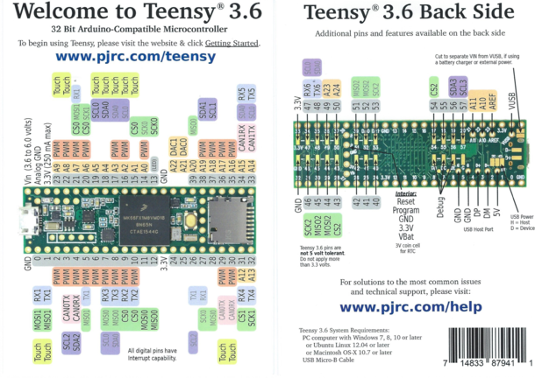
CMD_RESET_RELAIS_2 | 5 | 20 | Sel_Monitor | 3.3V | 7 | 10 (NC) | 5V |  |  |  |  | OFF | ON | ON | ON | Alimentation via PWR_IN < 5.6V et LDO_Externe (TPSM84203AB)
CMD_SET_RELAIS_2 | 6 | 19 | /INVALID | GND | 8 | 9 | GND |  |  |  |  |  |  |  |  | Ne pas connecter USB pour la transmission RS-232 ou bien couper Fils sur Teensy 3.3V pour la transmission via USB
RX_CLICK | 7 | 18 | /SHDN_MAX3227 |  |  |  |  |  |  |  |  |  |  |  |  | Transmission via USB ou RS-232 selon programmation via JP1 (Fermé =USB, Ouvert = RS232)
TX_CLICK | 8 | 17 | 17/A3/PWM/SDA0/Touch
/CS_CLICK | 9 | 16 | CMD_RELAIS_1
/CS_ADS8344E | 10 | 15 | IO_INTERLOCK_LASER
SPI_MOSI0 | 11 | 14 | A0_CLICK
SPI_MISO0 | 12 | 13 | SPI_SCK0
3.3V_T |  |  | GND
GPIO0_SMA | 24 | A22 | DAC1
GPIO1_SMA | 25 | A21 | DAC0
PWDN_WIZ | 26 | 39 | /RESET_WIZ
RESET_CLICK | 27 | 38 | SDA1_CLICK
INT_CLICK | 28 | 37 | SCL1_CLICK
LED_RGB_ROUGE | 29 | 36 | /INT_WIZ
LED_RGB_BLEU | 30 | 35 | LED_RGB_VERT
CS1_WIZ820io | 31 | 34 | RXD
SPI_SCK1_WIZ | 32 | 33 | TXD

